名称の説明
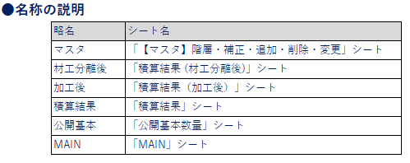
●名称の説明
 | 略名 | シート名
 | マスタ | 「【マスタ】階層・補正・追加・削除・変更」シート
 | 材工分離後 | 「積算結果 (材工分離後)」シート
 | 加工後 | 「積算結果（加工後）」シート
 | 積算結果 | 「積算結果」シート
 | 公開基本 | 「公開基本数量」シート
 | MAIN | 「MAIN」シート

特殊用
①特殊
条件No | マスタの「特殊」に紐付ける為のNo
 | （重複番号は使用不可）
処理 | 補正

②積算結果（補正条件）
一致条件 | 部材コード
演算子 | 演算子を選択
 | 補正を行う対象を検索する条件

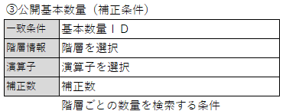
③公開基本数量（補正条件）
一致条件 | 基本数量ＩＤ
階層情報 | 階層を選択
演算子 | 演算子を選択
補正数 | 補正数
 | 階層ごとの数量を検索する条件

④特殊
条件No | マスタの「特殊」に紐付ける為のNo
 | （重複番号は使用不可）
処理 | 追加

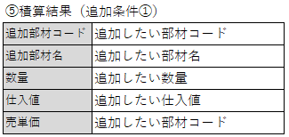
⑤積算結果（追加条件①）
追加部材コード | 追加したい部材コード
追加部材名 | 追加したい部材名
数量 | 追加したい数量
仕入値 | 追加したい仕入値
売単価 | 追加したい部材コード

⑥積算結果（追加条件①）
部材コード | 部材コード
 | （最大10個）
 | 数量を合算したい対象を検索する条件

⑦積算結果（追加条件②）
比較 | 比較を選択
比較値 | 比較値

⑧積算結果（追加条件③）
処理 | 削除
部材コード | 削除したい部材コード
 | （最大10個）

マスタ用
【1】実行の有無についての設定方法

 |  | ①処理
 |  | 実行 | ● または 空欄
 |  |  | 空欄の場合、条件をスキップ

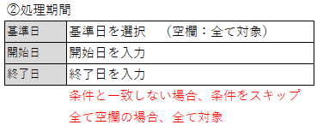
 |  | ②処理期間
 |  | 基準日 | 基準日を選択 （空欄：全て対象）
 |  | 開始日 | 開始日を入力
 |  | 終了日 | 終了日を入力
 |  |  | 条件と一致しない場合、条件をスキップ
 |  |  | 全て空欄の場合、全て対象
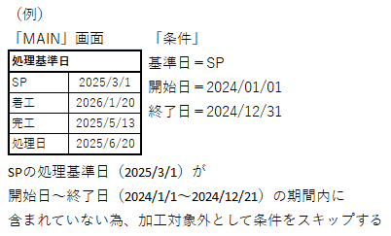
 |  | （例）
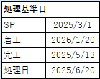
 |  | 「MAIN」画面 |  | 「条件」
 |  |  |  | 基準日＝SP
 |  |  |  | 開始日＝2024/01/01
 |  |  |  | 終了日＝2024/12/31

 |  | SPの処理基準日（2025/3/1）が
 |  | 開始日～終了日（2024/1/1～2024/12/21）の期間内に
 |  | 含まれていない為、加工対象外として条件をスキップする

 |  |  |  |  |  |  |  | ③公開基本数量（補正条件）
 |  |  |  |  |  |  |  | 商品 | 工法名 | ● または 空欄
 |  |  |  |  |  |  |  | 拠点（支店） | 支店 | ● または 空欄
 |  |  |  |  |  |  |  |  | 設定項目と「条件」が一致しない場合、条件をスキップ
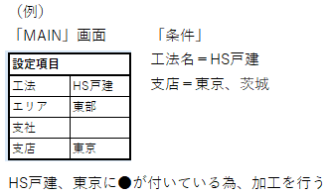
 |  |  |  |  |  |  |  | （例）
 |  |  |  |  |  |  |  | 「MAIN」画面 |  | 「条件」
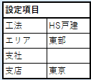
 |  |  |  |  |  |  |  |  |  | 工法名＝HS戸建
 |  |  |  |  |  |  |  |  |  | 支店＝東京、茨城

 |  |  |  |  |  |  |  | HS戸建、東京に●が付いている為、加工を行う

商品、拠点（支店）の挿入について
「商品」は「商品」見出し点線枠内に列を挿入
「拠点（支店）」は「拠点（支店）」見出し点線枠内に列を挿入

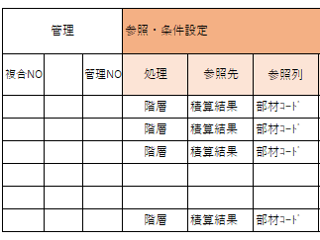
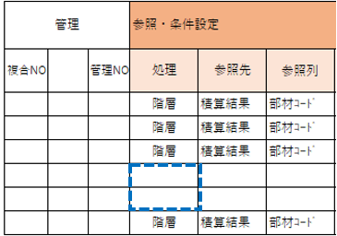
「処理列」の空欄でマスタ最終行と判断
それ以降の条件は設定しても参照しない

 |  | 「処理列」の空欄でマスタ最終行と判断
 |  | それ以降の条件は設定しても参照しない

階層

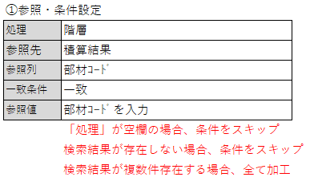
 |  | ①参照・条件設定
 |  | 処理 | 階層
 |  | 参照先 | 積算結果
 |  | 参照列 | 部材ｺｰﾄﾞ
 |  | 一致条件 | 一致
 |  | 参照値 | 部材ｺｰﾄﾞを入力
 |  |  | 「処理」が空欄の場合、条件をスキップ
 |  |  | 検索結果が存在しない場合、条件をスキップ
 |  |  | 検索結果が複数件存在する場合、全て加工

 |  | ②参照・設定項目
 |  | 部材ｺｰﾄﾞ | 部材ｺｰﾄﾞを入力
 |  |  | 部材ｺｰﾄﾞに材工分離後の階層を付ける
 |  |  | 検索結果が複数件存在する場合、全て加工

（例）
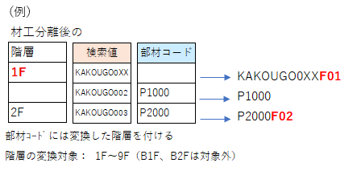

 |  |  |  |  |  | KAKOUGO0XXF01
 |  |  |  |  |  | P1000
 |  |  |  |  |  | P2000F02
 |  | 部材ｺｰﾄﾞには変換した階層を付ける
 |  | 階層の変換対象： 1F～9F（B1F、B2Fは対象外）

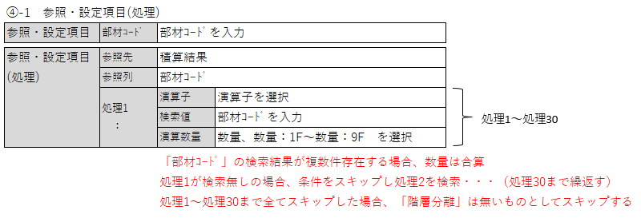
 | ④-1 参照・設定項目(処理)
 | 参照・設定項目 | 部材ｺｰﾄﾞ | 部材ｺｰﾄﾞを入力

処理1～処理30
 | 参照・設定項目 | 参照先 | 積算結果
 | (処理) | 参照列 | 部材ｺｰﾄﾞ
 |  | 処理1 ： | 演算子 | 演算子を選択
 |  |  | 検索値 | 部材ｺｰﾄﾞを入力
 |  |  | 演算数量 | 数量、数量：1F～数量：9F を選択

 |  |  | 「部材ｺｰﾄﾞ」の検索結果が複数件存在する場合、数量は合算
 |  |  | 処理1が検索無しの場合、条件をスキップし処理2を検索・・・（処理30まで繰返す）
 |  |  | 処理1～処理30まで全てスキップした場合、「階層分離」は無いものとしてスキップする

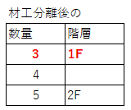
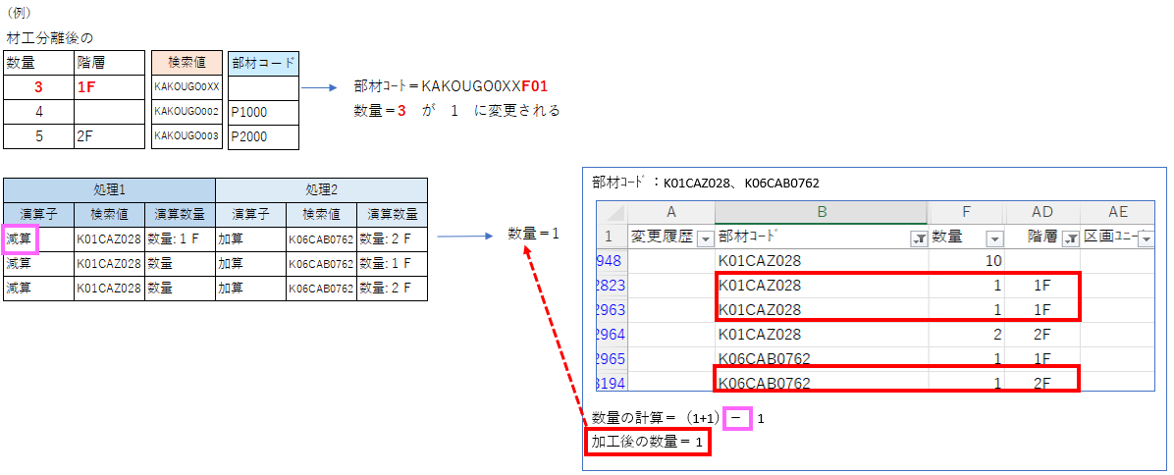
 |  | （例）

 |  |  |  |  |  |  | 部材ｺｰﾄ＝KAKOUGO0XXF01
 |  |  |  |  |  |  | 数量＝3 が 1 に変更される

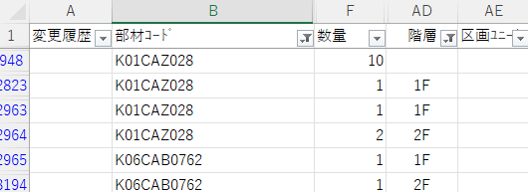
部材ｺｰﾄﾞ：K01CAZ028、K06CAB0762
数量の計算＝（1+1）－ 1
加工後の数量＝ 1

 |  |  |  |  |  |  |  |  | 数量＝1

 | ④－２ 参照・設定項目(処理)
 | 参照・設定項目 | 部材ｺｰﾄﾞ | 部材ｺｰﾄﾞを入力

 | 参照・設定項目 | 参照先 | 公開基本本数
 | (処理) | 参照列 | 基本数量ＩＤ
 |  | 処理1 | 演算子 | 演算子を選択
処理1～処理30
 |  |  | 検索値 | 基本数量ＩＤを入力
 |  |  |  | ※前後に*を付けると部分一致で検索
 |  |  |  | *戸袋引込戸 戸袋施工（２階）*
 |  |  | 演算数量 | 総数量
 |  |  | 「基本数量ＩＤ」の検索結果が複数件存在する場合、エラーメッセージを表示し処理ストップ
 |  |  | 処理1が検索無しの場合、条件をスキップし処理2を検索・・・（処理30まで繰返す）
 |  |  | 処理1～処理30まで全てスキップした場合、「階層分離」は無いものとしてスキップする

 | 演算子 | 検索値 | 演算数量 | 演算子 | 検索値 | 演算数量
 | 減算 | 戸袋引込戸 戸袋施工（２階）2024 | 総数量 | 加算 | 開口際クロス | 総数量
 | 減算 | *戸袋引込戸 戸袋施工（２階）* | 総数量 | 加算 | 開口際クロス | 総数量
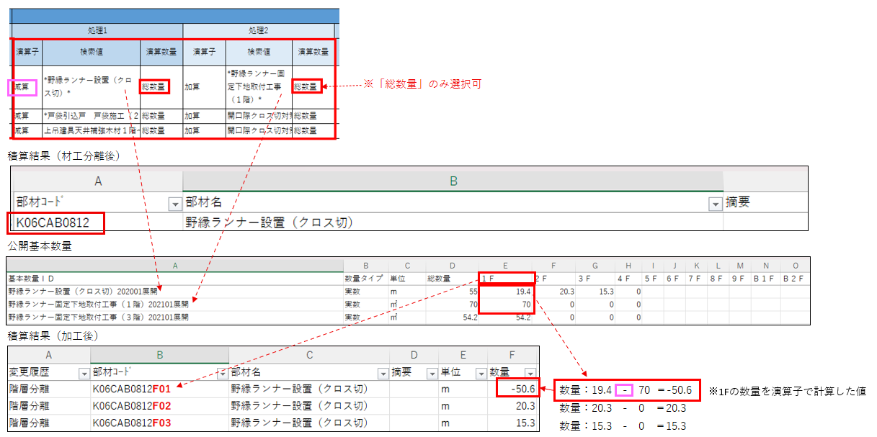
 | 減算 | 戸袋引込戸 戸袋施工* | 総数量 | 加算 | 開口際クロス | 総数量

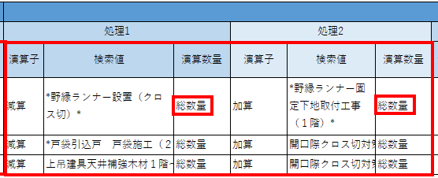

 |  |  |  |  |  |  | ※「総数量」のみ選択可

 | 積算結果（材工分離後）

 | 公開基本数量

 | 積算結果（加工後）

※1Fの数量を演算子で計算した値
 |  |  |  |  |  |  |  |  |  |  | 数量：19.4 - 70 ＝-50.6
 |  |  |  |  |  |  |  |  |  |  | 数量：20.3 - 0 ＝20.3
 |  |  |  |  |  |  |  |  |  |  | 数量：15.3 - 0 ＝15.3

補正

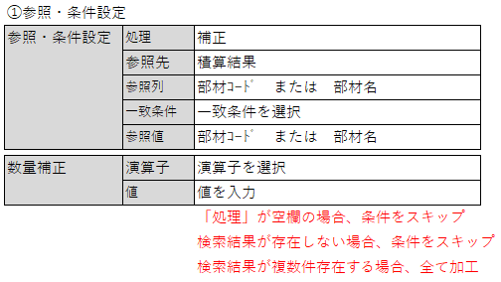
 | ①参照・条件設定
 | 参照・条件設定 | 処理 | 補正
 |  | 参照先 | 積算結果
 |  | 参照列 | 部材ｺｰﾄﾞ または 部材名
 |  | 一致条件 | 一致条件を選択
 |  | 参照値 | 部材ｺｰﾄﾞ または 部材名

 | 数量補正 | 演算子 | 演算子を選択
 |  | 値 | 値を入力
 |  |  | 「処理」が空欄の場合、条件をスキップ
 |  |  | 検索結果が存在しない場合、条件をスキップ
 |  |  | 検索結果が複数件存在する場合、全て加工

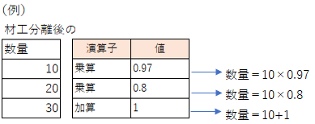

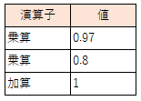

 |  |  |  |  | 数量＝10×0.97
 |  |  |  |  | 数量＝10×0.8
 |  |  |  |  | 数量＝10+1

 |  | ②数量補正
 |  | 演算子 | 演算子を選択
 |  | 値 | 値を入力

削除

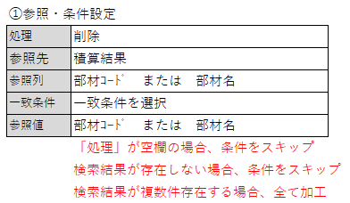
 |  | ①参照・条件設定
 |  | 処理 | 削除
 |  | 参照先 | 積算結果
 |  | 参照列 | 部材ｺｰﾄﾞ または 部材名
 |  | 一致条件 | 一致条件を選択
 |  | 参照値 | 部材ｺｰﾄﾞ または 部材名
 |  |  | 「処理」が空欄の場合、条件をスキップ
 |  |  | 検索結果が存在しない場合、条件をスキップ
 |  |  | 検索結果が複数件存在する場合、全て加工

追加

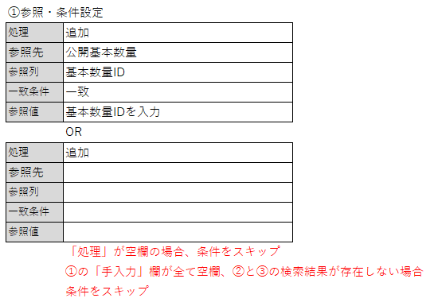
 |  | ①参照・条件設定
 |  | 処理 | 追加
 |  | 参照先 | 公開基本数量
 |  | 参照列 | 基本数量ID
 |  | 一致条件 | 一致
 |  | 参照値 | 基本数量IDを入力
 |  |  | OR
 |  | 処理 | 追加
 |  | 参照先
 |  | 参照列
 |  | 一致条件
 |  | 参照値
 |  |  | 「処理」が空欄の場合、条件をスキップ
 |  |  | ①の「手入力」欄が全て空欄、②と③の検索結果が存在しない場合
 |  |  | 条件をスキップ
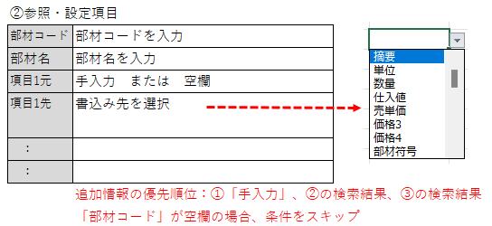
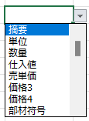
 |  | ②参照・設定項目
 |  | 部材コード | 部材コードを入力
 |  | 部材名 | 部材名を入力
 |  | 項目1元 | 手入力 または 空欄
 |  | 項目1先 | 書込み先を選択

 |  | ：
 |  | ：
 |  |  | 追加情報の優先順位：①「手入力」、②の検索結果、③の検索結果
 |  |  | 「部材コード」が空欄の場合、条件をスキップ

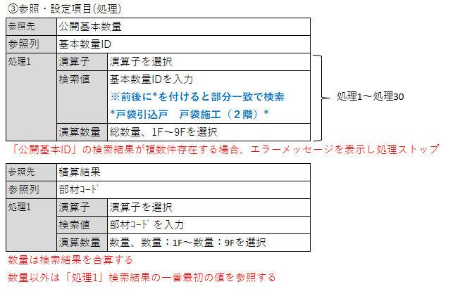
 |  | ③参照・設定項目(処理)
 |  | 参照先 | 公開基本数量
 |  | 参照列 | 基本数量ID
 |  | 処理1 | 演算子 | 演算子を選択
処理1～処理30
 |  |  | 検索値 | 基本数量IDを入力
 |  |  |  | ※前後に*を付けると部分一致で検索
 |  |  |  | *戸袋引込戸 戸袋施工（２階）*
 |  |  | 演算数量 | 総数量、1F～9Fを選択
 |  | 「公開基本ID」の検索結果が複数件存在する場合、エラーメッセージを表示し処理ストップ

 |  | 参照先 | 積算結果
 |  | 参照列 | 部材ｺｰﾄﾞ
 |  | 処理1 | 演算子 | 演算子を選択
 |  |  | 検索値 | 部材ｺｰﾄﾞを入力
 |  |  | 演算数量 | 数量、数量：1F～数量：9Fを選択
 |  | 数量は検索結果を合算する
 |  | 数量以外は「処理1」検索結果の一番最初の値を参照する

変更

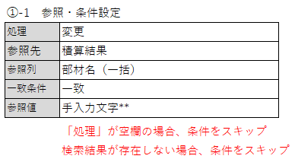
 |  | ①-1 参照・条件設定
 |  | 処理 | 変更
 |  | 参照先 | 積算結果
 |  | 参照列 | 部材名（一括）
 |  | 一致条件 | 一致
 |  | 参照値 | 手入力文字**

 |  |  | 「処理」が空欄の場合、条件をスキップ
 |  |  | 検索結果が存在しない場合、条件をスキップ

 |  | ②-1 参照・設定項目
 |  | 部材名 | 空欄 または 置換したい文字

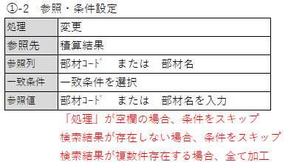
 |  | ①-2 参照・条件設定
 |  | 処理 | 変更
 |  | 参照先 | 積算結果
 |  | 参照列 | 部材ｺｰﾄﾞ または 部材名
 |  | 一致条件 | 一致条件を選択
 |  | 参照値 | 部材ｺｰﾄﾞ または 部材名を入力
 |  |  | 「処理」が空欄の場合、条件をスキップ
 |  |  | 検索結果が存在しない場合、条件をスキップ
 |  |  | 検索結果が複数件存在する場合、全て加工

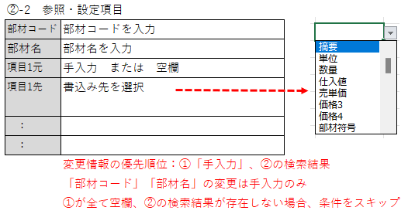
 |  | ②-2 参照・設定項目
 |  | 部材コード | 部材コードを入力
 |  | 部材名 | 部材名を入力
 |  | 項目1元 | 手入力 または 空欄
 |  | 項目1先 | 書込み先を選択

 |  | ：
 |  | ：
 |  |  | 変更情報の優先順位：①「手入力」、②の検索結果
 |  |  | 「部材コード」「部材名」の変更は手入力のみ
 |  |  | ①が全て空欄、②の検索結果が存在しない場合、条件をスキップ

特殊

 |  | ①参照・条件設定
 |  | 処理 | 特殊
 |  | 参照先 | 空欄
 |  | 参照列 | 空欄
 |  | 一致条件 | 空欄
 |  | 参照値 | 条件Noを入力
 |  |  | ※「【マスタ】特殊処理」に登録されている条件No
 |  |  | 「処理」が空欄の場合、条件をスキップ
 |  |  | 検索結果が存在しない場合、条件をスキップ

例
 | 材工分離後の |  |  |  |  | 材工分離後の |  |  |  |  |  | 材工分離後の |  | 材工分離後の
 | 数量 |  | 演算子 | 値 |  | 数量 |  | 検索値 |  | 部材コード |  | 階層 |  | 数量 | 階層
 | 10 |  | 乗算 | 0.97 |  | 9.7 |  | KAKAUGO0XX |  |  |  | 1F |  | 3 | 1F
 | 20 |  | 乗算 | 0.8 |  | 16 |  | KAKAUGO002 |  | P1000 |  |  |  | 4
 | 30 |  | 加算 | 1 |  | 31 |  | KAKAUGO003 |  | P2000 |  | 2F |  | 5 | 2F

追加

 |  |  | 部材コード | 部材名 | 項目１元 | 項目１先 | 項目２元 | 項目２先 | 項目３元 | 項目３先 | 項目４元 | 項目４先 | 項目５元 | 項目５先
 |  |  | P6007017 | エリア調整費 | 手入力 | 摘要 | 10 | 数量 | ｍ | 単位 | 1000 | 仕入値 | 1200 | 売単価
 |  |  | P6007017 | エリア調整費 |  | 摘要 |  | 数量 |  | 単位 |  | 仕入値 |  | 売単価

 |  |  | 積載結果（加工後）
 |  |  | 部材コード | 部材名 | 摘要 | 数量 | 単位 | 仕入値 | 売単価
 |  |  | P6007017 | エリア調整費 | 手入力 | 10 | ｍ | 1000 | 1200

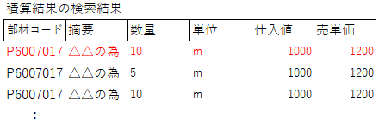
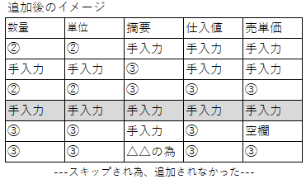
・手入力、検索結果の両方に値がある場合、手入力を優先
・手入力、検索結果の両方が「空欄」の場合、「空欄」をセット
・数量は合算、以外の項目は「処理1」の検索結果の一番最初の値をセット
 |  |  | 追加後のイメージ
 |  |  | 数量 | 単位 | 摘要 | 仕入値 | 売単価
 |  |  | ② | ② | 手入力 | 手入力 | 手入力
 |  |  | 手入力 | 手入力 | ③ | 手入力 | 手入力
 |  |  | ② | ② | ③ | ③ | ③
 |  |  | 手入力 | 手入力 | 手入力 | 手入力 | 手入力
 |  |  | ③ | ③ | 手入力 | ③ | 空欄
 |  |  | ③ | ③ | △△の為 | ③ | ③
 |  |  | ---スキップされ追加未処理---

 |  |  | 積算結果の検索結果
 |  |  | 部材コード | 摘要 | 数量 | 単位 | 仕入値 | 売単価
 |  |  | P6007017 | △△の為 | 10 | ｍ | 1000 | 1200
 |  |  | P6007017 | △△の為 | 5 | ｍ | 1000 | 1200
 |  |  | P6007017 | △△の為 | 10 | ｍ | 1000 | 1200
 |  |  | ：

変更

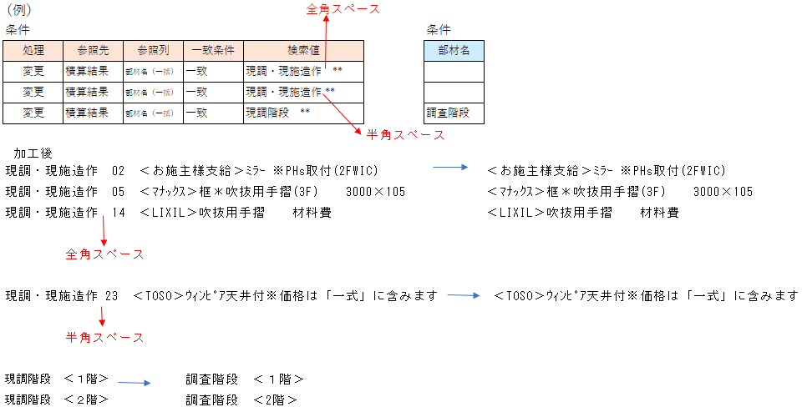
 |  |  |  |  |  |  | 全角スペース
 |  | 条件 |  |  |  |  |  |  | 条件
 |  | 処理 | 参照先 | 参照列 | 一致条件 | 検索値 |  |  | 部材名
 |  | 変更 | 積算結果 | 部材名（一括） | 一致 | 現調・現施造作 **
 |  | 変更 | 積算結果 | 部材名（一括） | 一致 | 現調・現施造作 **
 |  | 変更 | 積算結果 | 部材名（一括） | 一致 | 現調階段 ** |  |  | 調査階段
 |  |  |  |  |  |  |  | 半角スペース
 |  | 加工後
 |  | 現調・現施造作 02 ＜お施主様支給＞ﾐﾗｰ ※PHs取付(2FWIC) |  |  |  |  |  |  |  | ＜お施主様支給＞ﾐﾗｰ ※PHs取付(2FWIC)
 |  | 現調・現施造作 05 ＜ﾏﾅｯｸｽ＞框＊吹抜用手摺(3F) 3000×105 |  |  |  |  |  |  |  | ＜ﾏﾅｯｸｽ＞框＊吹抜用手摺(3F) 3000×105
 |  | 現調・現施造作 14 ＜LIXIL＞吹抜用手摺 材料費 |  |  |  |  |  |  |  | ＜LIXIL＞吹抜用手摺 材料費

 |  |  | 全角スペース

 |  | 現調・現施造作 23 ＜TOSO＞ｳｨﾝﾋﾟｱ天井付※価格は「一式」に含みます |  |  |  |  |  |  |  | ＜TOSO＞ｳｨﾝﾋﾟｱ天井付※価格は「一式」に含みます

 |  |  | 半角スペース

 |  | 現調階段 ＜１階＞ |  |  | 調査階段 ＜１階＞
 |  | 現調階段 ＜２階＞ |  |  | 調査階段 ＜2階＞

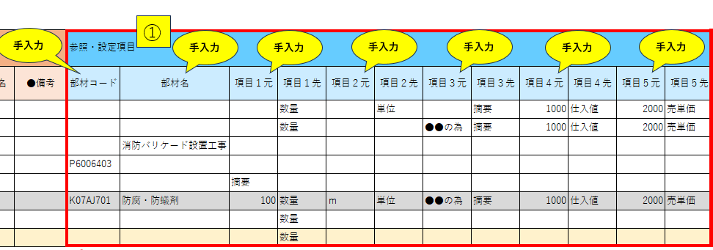
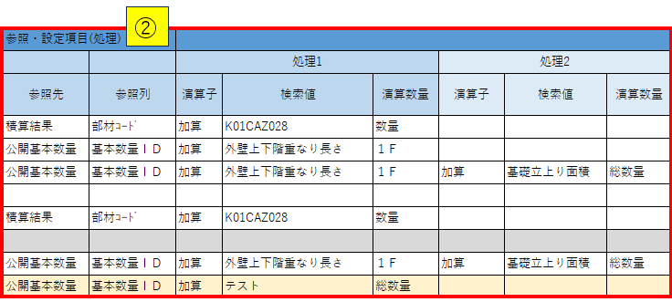

・「部材コード」「部材名」の変更は手入力のみ
・手入力、検索結果の両方に値がある場合、手入力を優先
・手入力、検索結果の両方が「空欄」の場合、空欄で更新せず元情報を優先
・数量は合算、以外の項目は「処理1」の検索結果の一番最初の値をセット
 |  | 変更後のイメージ
 |  | 部材ｺｰﾄﾞ | 部材名 | 数量 | 単位 | 摘要 | 仕入値 | 売単価
 |  |  |  | ② | ② | ② | 手入力 | 手入力
 |  |  |  | ② |  | 手入力 | 手入力 | 手入力
 |  |  | 手入力 |  |  |  |  |  | ←部材名のみ変更
 |  | 手入力 |  |  |  |  |  |  | ←部材ｺｰﾄﾞのみ変更
 |  |  |  |  |  | ② |  |  | ←積算結果の検索結果で「摘要」を変更
 |  | 手入力 | 手入力 | 手入力 | 手入力 | 手入力 | 手入力 | 手入力
 |  |  |  | ② |  |  |  |  | ←公開基本本数の検索結果で「数量」を変更
 |  | ---スキップされ変更未処理---

